画面レイアウト
 |  | システム名 |  | 画面ID |  |  |  | アカウント登録

 |  | 見積もり承認システム |  | F0003 |  |  |  | 画面レイアウト

概要

画面レイアウト

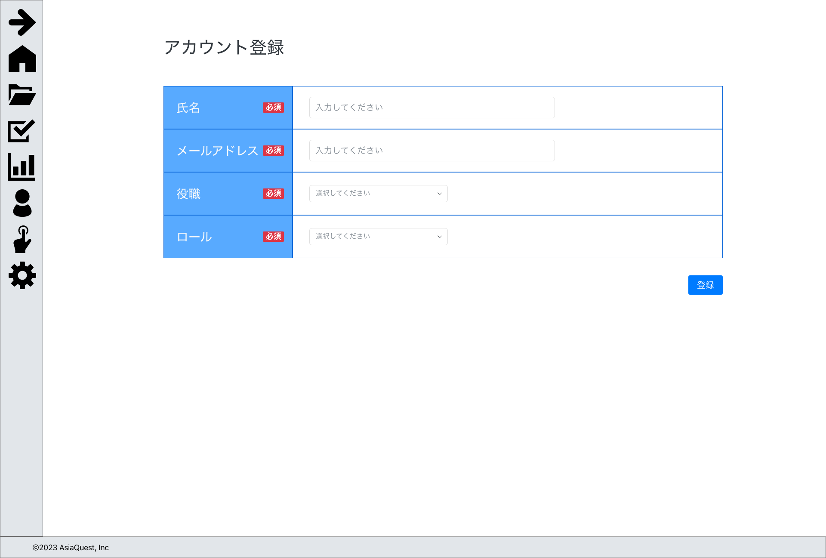

画面項目
No | 項目名 |  | タイプ |  | 必須 | I/O | 桁数 |  | 入力制限 | 初期値 | 参照先 |  | 備考
 |  |  |  |  |  |  |  |  |  |  | テーブル名 | カラム名

1 | 氏名 |  | text |  | ◯ | I | - |  | - | - | アカウント | 氏名
2 | メールアドレス |  | text |  | ◯ | I | - |  | mail | - | アカウント | メールアドレス
3 | 役職 |  | text |  | ◯ | I | - |  | exists:役職 | - | アカウント | 役職ID | 役職テーブルの情報をセレクトで表示
4 | ロール |  | text |  | ◯ | I | - |  | exists:ロール | - | アカウント | ロールID | ロールテーブルの情報をセレクトで表示
5 | 登録 |  | button |  | - | - | - |  | - | - |  |  | 登録処理の実行

操作アクション
1. | 画面初期表示
 | 登録画面の表示を行う

2. | [登録]ボタン押下
 | 登録処理を実行する

制限・特記事項

